ELECTRICAL ENGENERING SECTION
CORRECCION DE FP

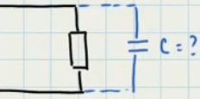
 |  |  |  |  |  | theta1 | 0.60938530803

 |  |  |  |  |  | S1=P/FP= | 6585.3658537 | VA

 |  |  |  |  |  | Q1= S1*sen(theta1)= | 3769.2231861 | VAR

 |  |  |  |  |  |  |  |  |  | Qc= Q1-Q2
 | Voltaje | 220 | V |  |  | Corriegiendo el FP
 | Potencia | 5400 | W |  |  |  |  |  |  | Qc= | 2194.2231861
 | FP anterior | 0.82 |  |  |  | Theta2 | 0.28379410921
 | FP Corregido | 0.96 |  |  |  | S2=P/FPc | 5625 | VA |  | C=Qc/w*Vrms2
 | Frecuencia | 60 | Hz |  |  | Q2=S2*sen(theta2)= | 1575 | VAR |  | C= | 0.00012031632111 | F
 |  |  |  |  |  |  |  |  |  |  | 120.31632111 | uF
 |  |  |  |  |  | El capacitor a comprar es de: |  | 120 | uF

 | CALCULO DE TRANSFORMADORES

 | *Determine los requisitos de corriente y tensión de la carga a partir de la etiqueta del dispositivo.

 | Para un transformador monofásico |  |  |  | KVA= ( I × V) / 1000

 | I= | 46 | A |  | S= | 5520 | KVA | FS= | 0.8
 | V= | 120 | V |  | P= | 5409.6 | KW
 | FP= | 0.98
 |  |  |  | 4.416 | KVA
 | El transformador a comprar es de |  |  | 4 | KVA

 | Para un transformador Trifásico |  |  |  | KVA= ( I × V x raíz cuadrada (3)) / 1000

 | I= |  | A |  | S= | 0 | KVA | FS= | 0.8
 | V= |  | V |  | P= | 0 | KW
 | FP=
 |  |  |  | 0 | KVA
 | El transformador a comprar es de |  |  | 0 | KVA

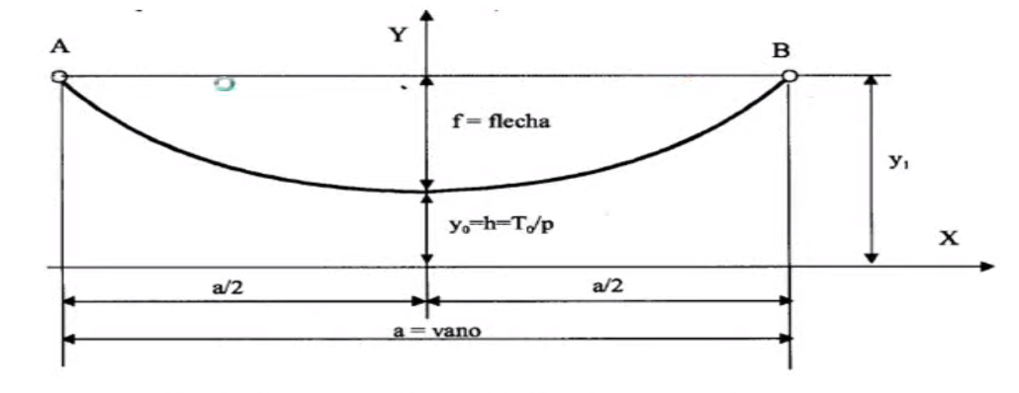
 | CALCULOS MECANICOS PARA LÍNEAS AREAS

 | A NIVEL
 |  |  | FLECHAS
 | Tension en el centro del vano | To= |  |  | Calculo mas preciso, ideal para lineas donde la parábola no es evidente.
 | Peso por unidad de longitud | P=
 | Longitud de poste a poste | L= |  |  | fo= | #DIV/0!
 | vano | a=
 |  | a´2= | 0 |  | Calculo Generalmente usado aporximacion a una parabola

 |  |  |  |  | fo= | #DIV/0!

 |  |  | LONGITUD DE ARCO CATENARIA

 |  | a´3= | 0 |  | Lc= | #DIV/0!
 |  | p´2= | 0
 |  | t´2= | 0

 |  |  | TENSION EN LOS AMARRES

 |  |  | Tamarr= | #DIV/0!

 | A DESNIVEL

 | Tension en el centro del vano | To= |  |  |  | FLECHAS
 | Peso por unidad de longitud | P=
 | vano real | a= |  | fv= | #DIV/0! |  | x | #DIV/0!
 | vano virtual | av= |  | fc= | #DIV/0!
 | vano correlativo | ac=
 | flecha correlativa | fc
 | flecha virtual | fv | LONGITUD DE ARCO CATENARIA
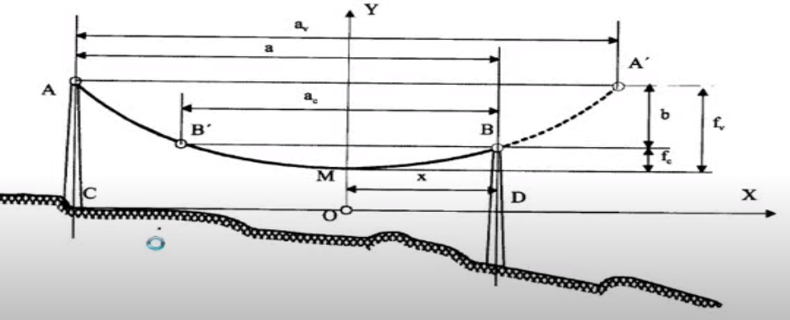
 | b
 |  | a´3= | 0
 |  | p´2= | 0 |  | Lc= | #DIV/0!
 |  | t´2= | 0

 | CALCULO RETENIDAS Y ANCLAJES

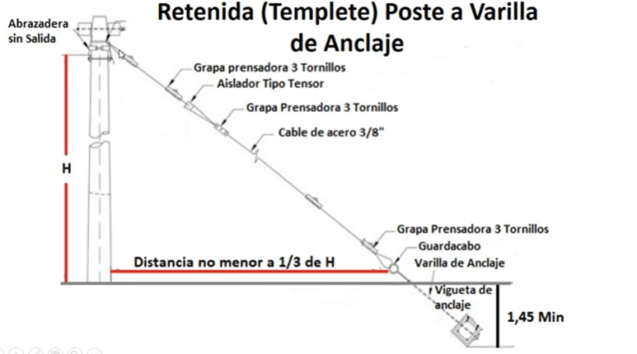
 | RETENIDA

 | F=F1/sen(phi) | 0
 | u | 0.3
 | F1 |  |  |  |  | b=
 | phi | 35.782525589 |  |  | espesor | e=
 | H
 | Distancia de ubicacion del anclaje |  | 0

 | PESO DE LA TIERRA

 | AREA DEL POLIGONO | AT | 0
 |  | A1 | 0
 |  | A2 | 0
 | Volumen DE bloque de concreto | Vb
 | Region final involucrada | AF | 0
 | Profundidad del anclaje | Ha
 | Densidad de la tierra | Dt | 1600 | kg/m3
 |  | Vt | 0
 |  | Vf | 0

 | Peso ejercido por la tierra | Wt | 0

 | CAPACITOR DE ARRANQUE Y MARCHA PARA MOTORES

 | Motor Monofásico

 | Voltaje | 220 | V |  |  | *Cuando esta a 220V
 | Frecuencia | 60 | Hz
 | Corriente In | 4.5 | A
 | Potencia | 0.75 | Hp
 | *Ingrese en decimal
 | Potencia W | 552 | W

 | Encontramos el FP

 | FP= COS(phi)=P/V*I | 0.55757575758
 | Reactancia Inductiva M- Xl | 48.888888889 | Ohm
 |  | 5.4257366963E-05 | F
 | Capacitor a comprar | 54.257366963 | uF

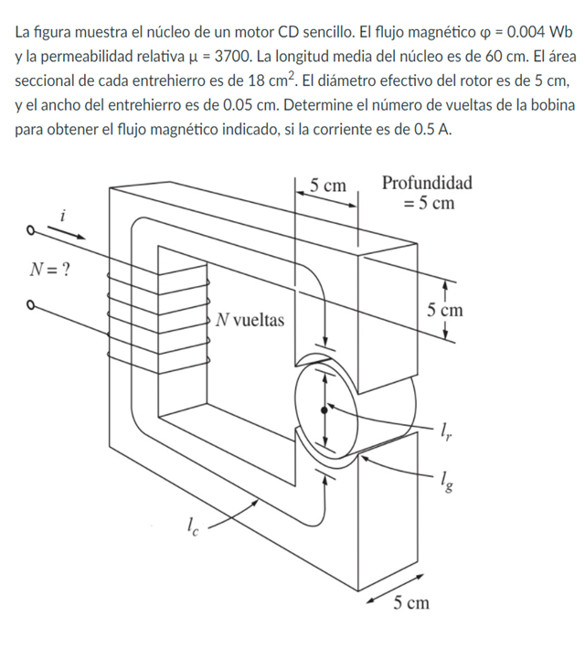
 | MAGNETISMO

 | DATOS
 | Flujo | 0.005 | wb
 | Ur | 3900
 | ln | 0.5 | m
 | Diametro | 0.05 | m
 | area del gap | 0.0018 | m2
 | I | 0.7 | A
 | lg | 0.0005 | m

 | R estator | 40808.86434 |  | N vueltas | 3478.46987
 | R rotor | 4080.886434
 | R gaps | 442096.0303
 |  |  |  | N real | 3479
 | R total | 486985.7811

 | RECTIFICADORES- ELECTRONICA DE POTENCIA

 | VL | 208 |  | kv | 1.03
 | Vp | 120.09 |  | w | 900
 | Vm | 169.83 |  | Ra | 0.12
 | Vf | 280.9
 |  |  |  | Td | 112
 | Hp | 20 |  | rpm | 750
 | V | 300
 | Ia | 57.533 | Irated
 | If | 1.89
 | Eg | 152.89
 | Va | 159.7975

 |  | 280.8987
 |  | 0.5689
 | angulo | 55.3279 | °

 | PERDIDAS POR HISTERESIS
 | Datos
 | Z fase | V Linea | R 1 |  | V Fase
 | 6 | 460 | 0.46 |  | 265.581124

 | Corriente (A) |  | P (W) |  | Respuesta
 | 44.26352064 |  | 2703.777778 |  | 2703.77778

 |  | DATOS | Va volts | f HZ | #polos | Rs | Rr | Xs
 |  |  | 460 | 60 | 2 | 0.21 | 0.2 | 0.18

 |  | d | 7.666666667
 |  | nsync2 rpm | 1800
 |  | nsync2 rad/s | 188.4955592
 |  | Vs | 230
 |  | B | 0.5

